Sheet1
Req ID | Requirement Title | Description | Priority | PIC | Estimate(hour) | Coding Effort(pd) | Status | Change Status Date | Note | Phase
F001 | Create & Insert Database |  | Critical | Anh Khoa | 10 |  | Done |  |  | 1.0
F002 | Sign Up Form |  | High | Châu Phát | 5 |  | TO DO
F003 | Sign In Form |  | High | Trọng Lễ | 4 |  | TO DO
F004 | Forget Password & Change Password |  | Medium | Thanh Tài | 12 |  | TO DO
F005 | Load All Products |  | High | Tấn Lộc | 3 |  | TO DO
F006 | Load Product's detail |  | Medium | Tấn Lộc | 4 |  | TO DO
F007 | Re-design UI |  | High | Hồ Phát | 8 |  | Done
F008 | Admin's Access, Function |  | Medium | Trọng Lễ | 6 |  | TO DO
F000 | code optimization |  |  | TLE,TL,CP |  |  | Done
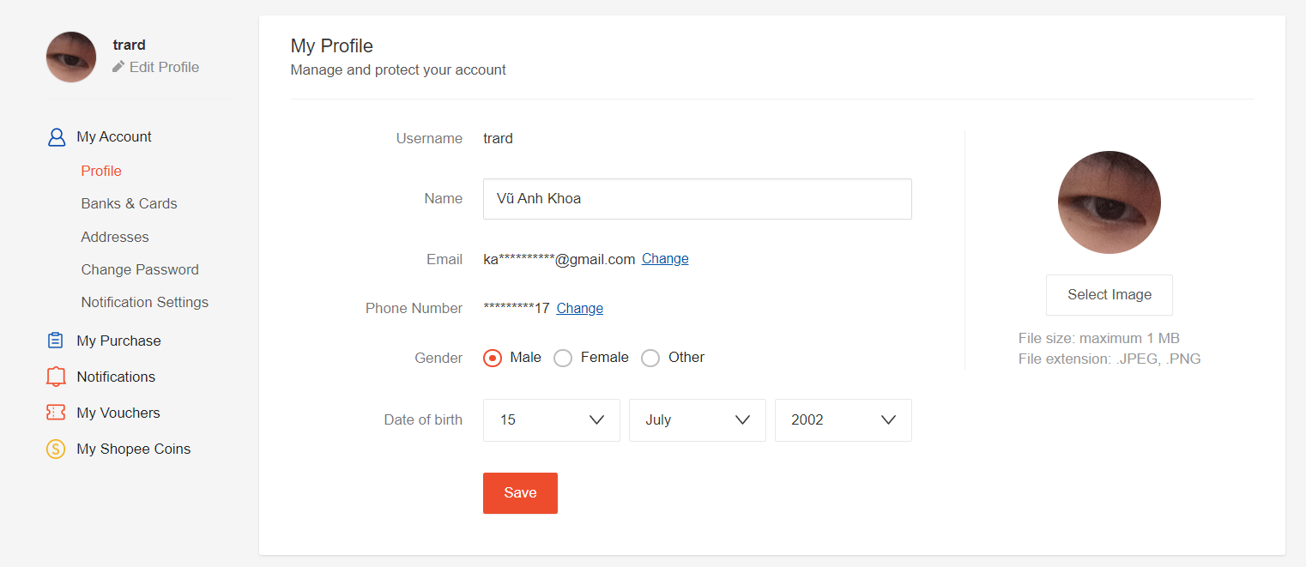
 | Login with Facebook & Google |  |  | CP, AK
 | Load & Save User Info |  |  | TT

F001 | Insert & Update User |  |  | Anh Khoa |  |  |  |  |  | 1.0.1
F002 | Change UI Template | Trang chủ Admin, Quản lý người dùng, quên mật khẩu, tách đăng kí; đăng nhập, sửa lại load thể loại, sửa lại nội dung các form mới giống form cũ |  | ALL

F001 | Login with Google |  |  | Anh Khoa |  |  |  |  |  | 1.1
 | Login with Facebook | Removed
F002 | Cart Handle | Giỏ hàng, thông tin hóa đơn, thông tin thanh toán |  | Tấn Lộc
F003 | Sub-page Design&Implement | Thông tin liên hệ, |  | Hồ Phát, Trọng Lễ
F004 | Update database | slug_url, gg-token, hóa đơn, thanh toán** |  | Anh Khoa
F005 | Cart UI | Trang thông tin hóa đơn & xử lý giao diện |  | Hồ Phát, Trọng Lễ

